RESTO DE LA REPUBLICA
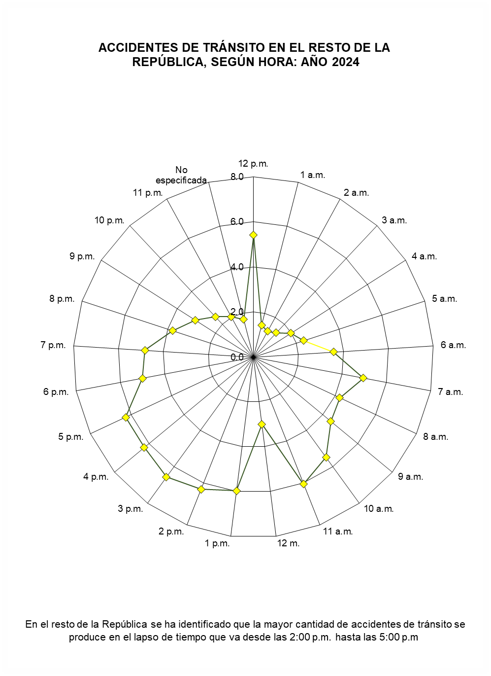
ACCIDENTES DE TRÁNSITO EN EL RESTO DE LA REPÚBLICA, SEGÚN HORA: AÑO 2020
 | 1

